Динамика рынка
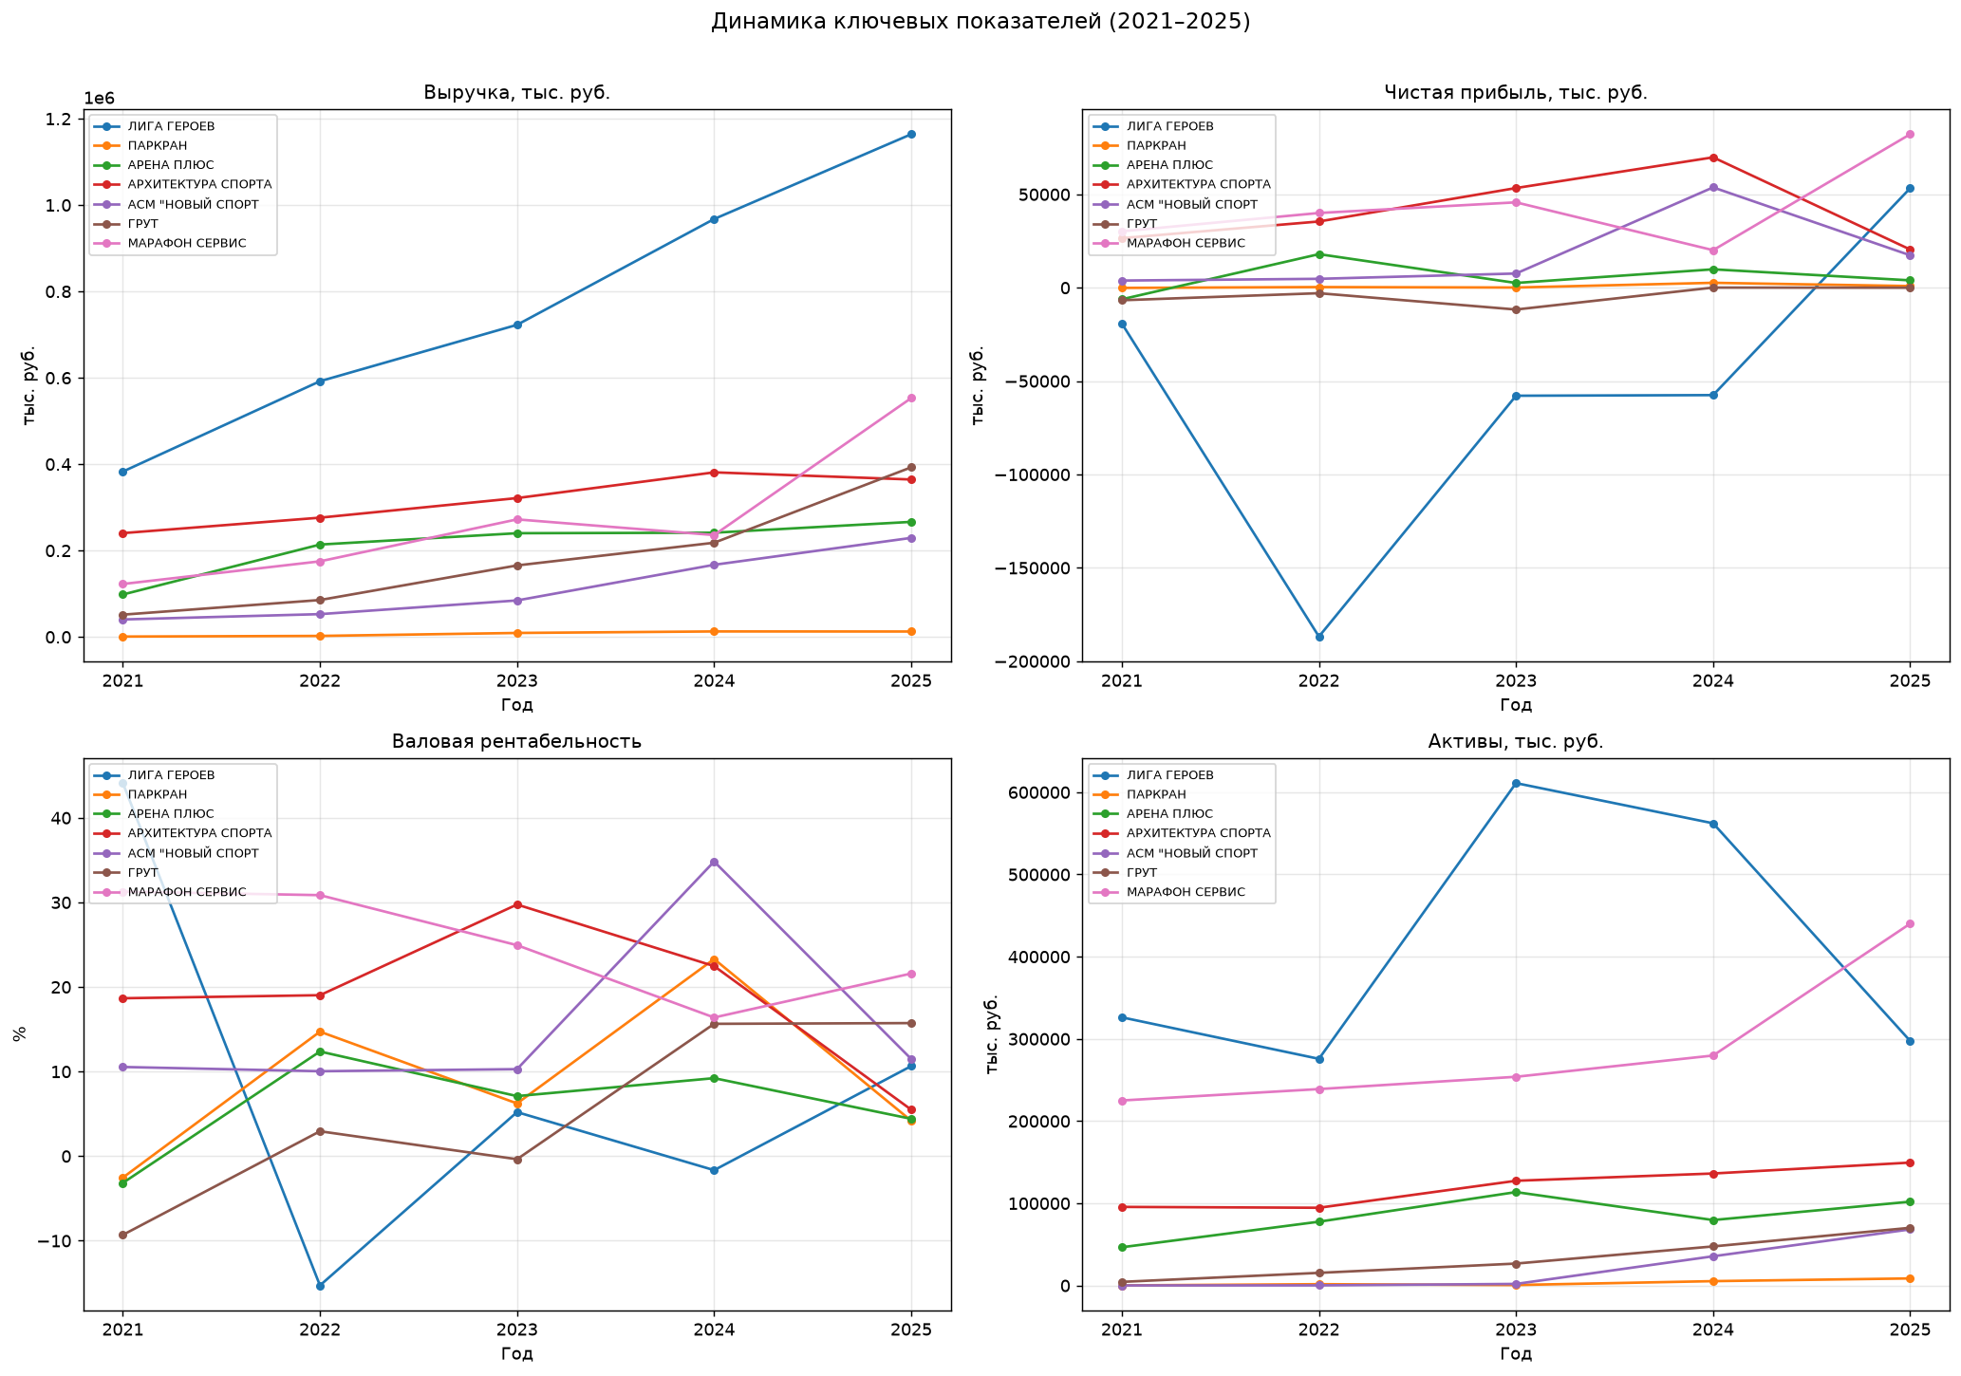
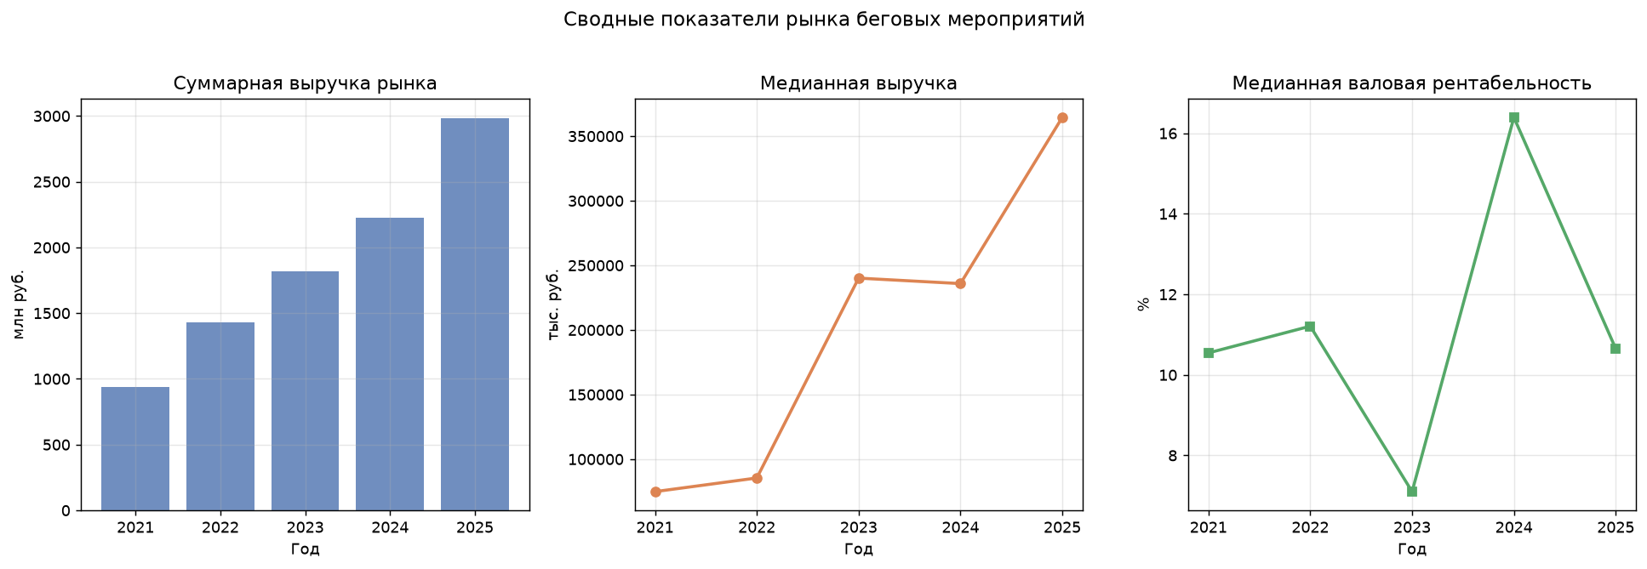
Таблица 1. Выручка компаний по годам, тыс. руб.
Компания | 2021 | 2022 | 2023 | 2024 | 2025
АНО "ЛИГА ГЕРОЕВ" | 382,870 | 592,044 | 722,644 | 967,665 | 1,164,006
АНО "ПАРКРАН" | 829 | 2,310 | 9,174 | 12,702 | 12,521
АССОЦИАЦИЯ "ПЕТЕРБУРГСКИЙ СПОРТ" |  | 30,327
ООО "АРЕНА ПЛЮС" | 98,226 | 213,877 | 240,124 | 241,307 | 266,403
ООО "АРХИТЕКТУРА СПОРТА" | 240,322 | 276,106 | 321,461 | 381,088 | 364,529
ООО "АСМ "НОВЫЙ СПОРТ" | 40,436 | 52,757 | 84,481 | 167,019 | 229,304
ООО "ГРУТ" | 51,542 | 85,441 | 165,536 | 218,094 | 392,726
ООО "МАРАФОН СЕРВИС" | 122,541 | 175,036 | 272,143 | 235,895 | 553,024
ООО "ЯРОСЛАВСКОЕ БЕГОВОЕ СООБЩЕСТВО" | 43 | 0

Таблица 2. Чистая прибыль (убыток) по годам, тыс. руб.
Компания | 2021 | 2022 | 2023 | 2024 | 2025
АНО "ЛИГА ГЕРОЕВ" | -19,162 | -186,806 | -57,838 | -57,506 | 53,312
АНО "ПАРКРАН" | -89 | 351 | 116 | 2,635 | 899
АССОЦИАЦИЯ "ПЕТЕРБУРГСКИЙ СПОРТ" |  | 3,068
ООО "АРЕНА ПЛЮС" | -6,187 | 17,978 | 2,554 | 9,861 | 3,956
ООО "АРХИТЕКТУРА СПОРТА" | 26,548 | 35,472 | 53,385 | 69,831 | 20,467
ООО "АСМ "НОВЫЙ СПОРТ" | 3,838 | 4,768 | 7,607 | 53,735 | 17,371
ООО "ГРУТ" | -6,704 | -2,933 | -11,677 | 85 | 1
ООО "МАРАФОН СЕРВИС" | 30,207 | 40,021 | 45,725 | 20,114 | 82,203
ООО "ЯРОСЛАВСКОЕ БЕГОВОЕ СООБЩЕСТВО" | 0

Таблица 3. Валовая рентабельность по годам, %
Компания | 2021 | 2022 | 2023 | 2024 | 2025
АНО "ЛИГА ГЕРОЕВ" | 44.1 | -15.3 | 5.2 | -1.7 | 10.6
АНО "ПАРКРАН" | -2.5 | 14.7 | 6.2 | 23.3 | 4.2
АССОЦИАЦИЯ "ПЕТЕРБУРГСКИЙ СПОРТ" |  | 1.4
ООО "АРЕНА ПЛЮС" | -3.2 | 12.4 | 7.1 | 9.2 | 4.4
ООО "АРХИТЕКТУРА СПОРТА" | 18.7 | 19.0 | 29.7 | 22.5 | 5.5
ООО "АСМ "НОВЫЙ СПОРТ" | 10.5 | 10.0 | 10.3 | 34.8 | 11.5
ООО "ГРУТ" | -9.3 | 2.9 | -0.4 | 15.6 | 15.7
ООО "МАРАФОН СЕРВИС" | 31.3 | 30.9 | 24.9 | 16.4 | 21.6

Корреляционный анализ
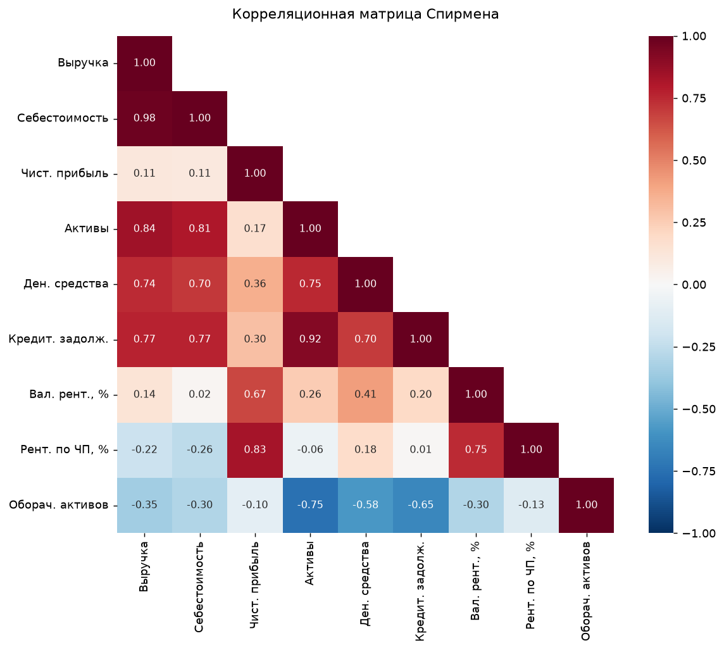
Таблица 1. Матрица корреляций Спирмена (ρ)
N = 33 полных наблюдений. Значения от −1 до +1.
 | Выручка | Себестоимость продаж | Чистая прибыль (убыток) | Активы всего | Денежные средства | Кредиторская задолженность | Валовая рентабельность, % | Рентабельность по ЧП, % | Оборачиваемость активов
Выручка | 1.00 | 0.98 | 0.11 | 0.84 | 0.74 | 0.77 | 0.14 | -0.22 | -0.35
Себестоимость продаж | 0.98 | 1.00 | 0.11 | 0.81 | 0.70 | 0.77 | 0.02 | -0.26 | -0.30
Чистая прибыль (убыток) | 0.11 | 0.11 | 1.00 | 0.17 | 0.36 | 0.30 | 0.67 | 0.83 | -0.10
Активы всего | 0.84 | 0.81 | 0.17 | 1.00 | 0.75 | 0.92 | 0.26 | -0.06 | -0.75
Денежные средства | 0.74 | 0.70 | 0.36 | 0.75 | 1.00 | 0.70 | 0.41 | 0.18 | -0.58
Кредиторская задолженность | 0.77 | 0.77 | 0.30 | 0.92 | 0.70 | 1.00 | 0.20 | 0.01 | -0.65
Валовая рентабельность, % | 0.14 | 0.02 | 0.67 | 0.26 | 0.41 | 0.20 | 1.00 | 0.75 | -0.30
Рентабельность по ЧП, % | -0.22 | -0.26 | 0.83 | -0.06 | 0.18 | 0.01 | 0.75 | 1.00 | -0.13
Оборачиваемость активов | -0.35 | -0.30 | -0.10 | -0.75 | -0.58 | -0.65 | -0.30 | -0.13 | 1.00

Таблица 2. Статистическая значимость корреляций (p-value)
p < 0.05 — корреляция значима. p < 0.01 — высоко значима.
 | Выручка | Себестоимость продаж | Чистая прибыль (убыток) | Активы всего | Денежные средства | Кредиторская задолженность | Валовая рентабельность, % | Рентабельность по ЧП, % | Оборачиваемость активов
Выручка | 1.0000 | 0.0000 | 0.2489 | 0.0000 | 0.0000 | 0.0000 | 0.2535 | 0.6383 | 0.1015
Себестоимость продаж | 0.0000 | 1.0000 | 0.3241 | 0.0000 | 0.0000 | 0.0000 | 0.5755 | 0.3393 | 0.0567
Чистая прибыль (убыток) | 0.2489 | 0.3241 | 1.0000 | 0.1664 | 0.0121 | 0.0923 | 0.0000 | 0.0000 | 0.4026
Активы всего | 0.0000 | 0.0000 | 0.1664 | 1.0000 | 0.0000 | 0.0000 | 0.0830 | 0.8106 | 0.0001
Денежные средства | 0.0000 | 0.0000 | 0.0121 | 0.0000 | 1.0000 | 0.0000 | 0.0051 | 0.1232 | 0.0021
Кредиторская задолженность | 0.0000 | 0.0000 | 0.0923 | 0.0000 | 0.0000 | 1.0000 | 0.2681 | 0.9632 | 0.0000
Валовая рентабельность, % | 0.2535 | 0.5755 | 0.0000 | 0.0830 | 0.0051 | 0.2681 | 1.0000 | 0.0000 | 0.0395
Рентабельность по ЧП, % | 0.6383 | 0.3393 | 0.0000 | 0.8106 | 0.1232 | 0.9632 | 0.0000 | 1.0000 | 0.2079
Оборачиваемость активов | 0.1015 | 0.0567 | 0.4026 | 0.0001 | 0.0021 | 0.0000 | 0.0395 | 0.2079 | 1.0000

Кластерный анализ
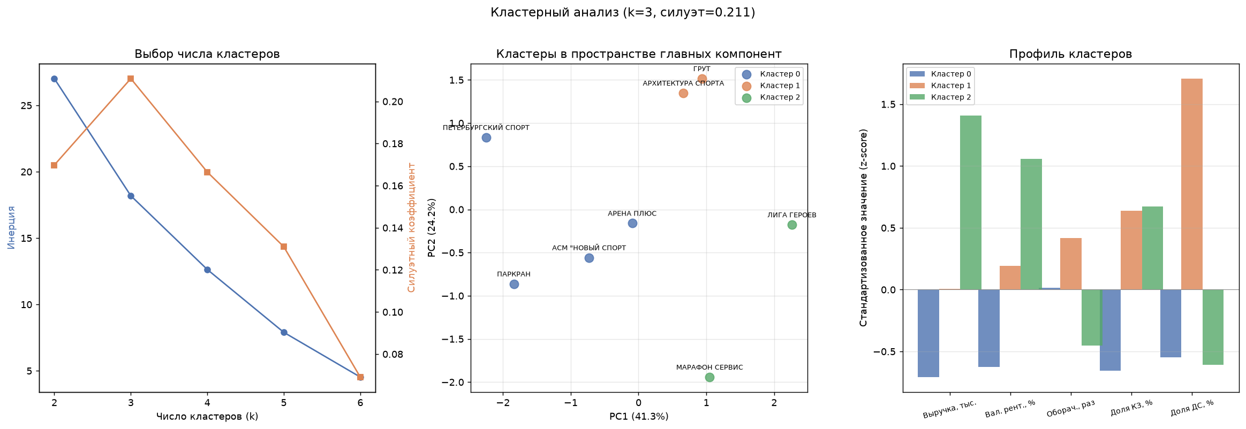
Кластерный анализ (k-means, k=3, силуэт=0.211)
Таблица 1. Принадлежность компаний к кластерам
Компания | Кластер | Выручка | Валовая рентабельность, % | Оборачиваемость активов | Доля КЗ в активах, % | Доля ДС в активах, %
АНО "ЛИГА ГЕРОЕВ" | 2 | 1,164,006 | 10.6 | 3.9 | 92.6 | 4.8
АНО "ПАРКРАН" | 0 | 12,521 | 4.2 | 1.4 | 1.4 | 11.6
АССОЦИАЦИЯ "ПЕТЕРБУРГСКИЙ СПОРТ" | 0 | 30,327 | 1.4 | 6.0 | 0.8 | 2.2
ООО "АРЕНА ПЛЮС" | 0 | 266,403 | 4.4 | 2.6 | 73.9 | 5.4
ООО "АРХИТЕКТУРА СПОРТА" | 1 | 364,529 | 5.5 | 2.4 | 72.3 | 87.8
ООО "АСМ "НОВЫЙ СПОРТ" | 0 | 229,304 | 11.5 | 3.4 | 18.4 | 8.5
ООО "ГРУТ" | 1 | 392,726 | 15.7 | 5.6 | 60.2 | 69.0
ООО "МАРАФОН СЕРВИС" | 2 | 553,024 | 21.6 | 1.3 | 41.9 | 5.3

Таблица 2. Средние значения по кластерам
Кластер | Выручка | Валовая рентабельность, % | Оборачиваемость активов | Доля КЗ в активах, % | Доля ДС в активах, %
0 | 134,639 | 5.4 | 3.4 | 23.6 | 6.9
1 | 378,628 | 10.6 | 4.0 | 66.2 | 78.4
2 | 858,515 | 16.1 | 2.6 | 67.3 | 5.1

